Planilha1
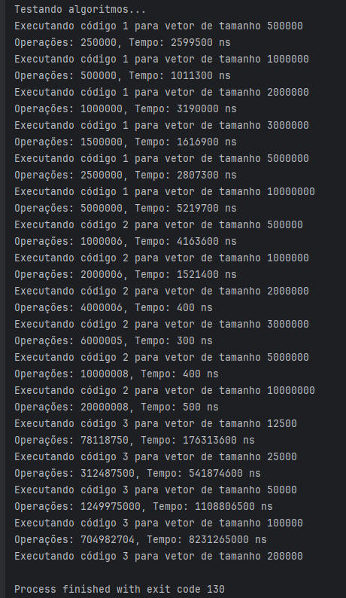
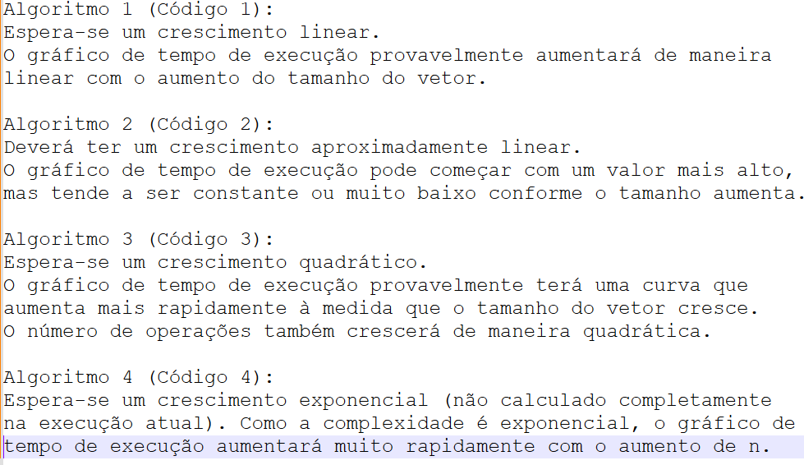
Tamanho do Vetor (N) | Algoritmo 1 - Operações | Algoritmo 1 - Tempo (ns) | Algoritmo 2 - Operações | Algoritmo 2 - Tempo (ns) | Algoritmo 3 - Operações | Algoritmo 3 - Tempo (ns)
500 | 250 | 2,599,500 | 1,000,006 | 4,163,600 | 78,118,750 | 176,313,600
1,000,000 | 500 | 1,011,300 | 2,000,006 | 1,521,400 | 312,487,500 | 541,874,600
2,000,000 | 1,000,000 | 3,190,000 | 4,000,006 | 400 | 1,249,975,000 | 1,108,806,500
3,000,000 | 1,500,000 | 1,616,900 | 6,000,005 | 300 | 704,982,704 | 8,231,265,000
5,000,000 | 2,500,000 | 2,807,300 | 10,000,008 | 400 | (dados) | (dados)
10,000,000 | 5,000,000 | 5,219,700 | 20,000,008 | 500 | (dados) | (dados)

